订单封面
 |  | 订单封面

一、款式图、基本信息
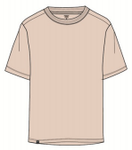 | 款号 | E0721AX |  |  |  |  | 客户 | DeFacto Perakende Tic. A.S.
 | 品名 | T恤 |  |  |  |  | 总数量 | 2076
 | 工厂 | 江阴超凡 |  |  |  |  | 业务员
 | 交期 | 2025-01-10 |  |  |  |  | 制单

二、订单生产明细
款号 | 颜色代号 | 颜色名称 | 交期 |  | XS | S | M | L | XL | XXL | 合计
E0721AX | IN257 - LT.INDIGO | 蓝色 | 2025-01-10 | 白色洗标 | 87 | 161 | 216 | 146 | 87 | 2 | 699
 |  |  |  | 棕色洗标 | 30 | 60 | 90 | 60 | 46 |  | 286
E0721AX | PN353 - LT.PINK | 米色 | 2025-01-10 | 白色洗标 | 96 | 177 | 237 | 160 | 95 | 2 | 767
 |  |  |  | 棕色洗标 | 34 | 68 | 102 | 68 | 52 |  | 324
尺码小计 |  |  |  |  | 247 | 466 | 645 | 434 | 280 | 4 | 2076
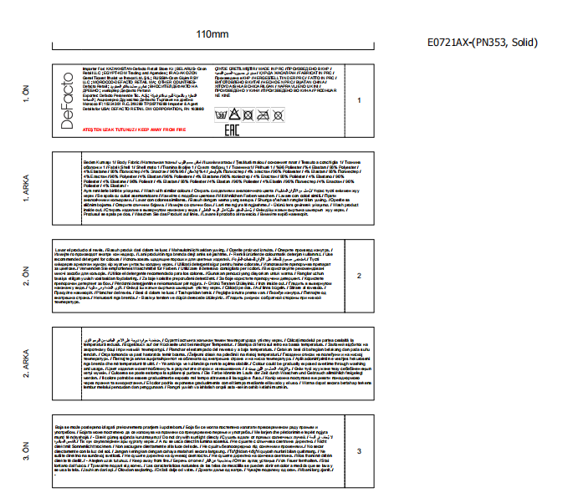
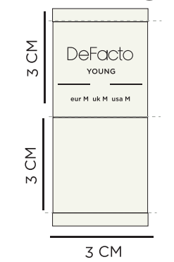
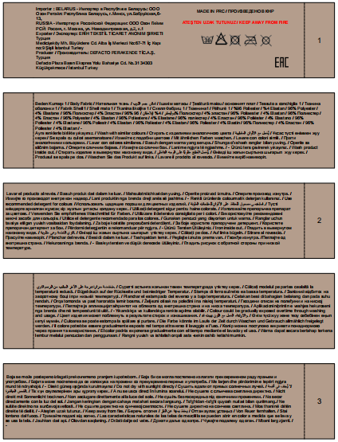

 |  |  |  |  | 白色主标，米色大身用 |  | 黑色主标，蓝色大身用
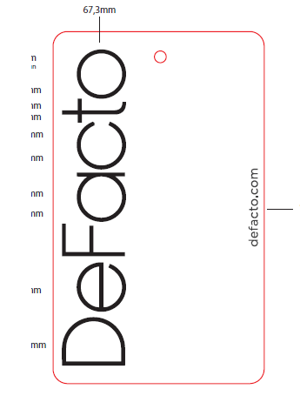
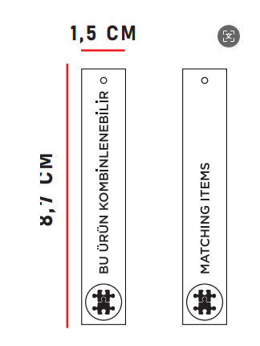
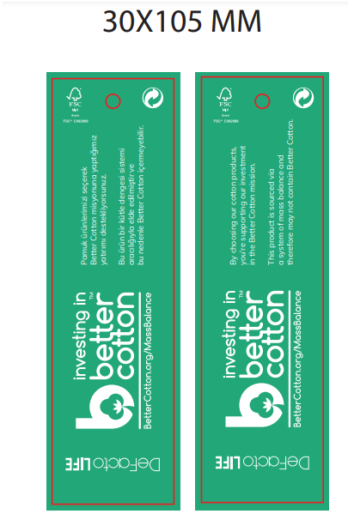

 |  |  |  |  | 通用挂牌 |  | 通用绿挂牌 |  | 价格牌

